상품제안서
신형 상패 / 21C)296-1 금1.은2.동3 | 상품코드: S17741

 |  |  |  |  |  |  | 02-713-8555 | www.synergygift.co.kr
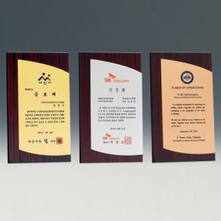

【상세/제작정보】

【인쇄/포장옵션】 | 풀칼라 / 우단케이스

【공급단가】 | 수량 | 7~ | 30~ | 50~ | 100~ | 500~
*VAT별도 | 단가 | 62,500원 | 61,500원 | 60,000원 | 58,500원 | 57,500원

【상품 URL】 | https://www.synergygift.co.kr:443/src/goods_detail.php?gdno=8091

